画面レイアウト図

画面レイアウト図 |  | 業務 | 管理 |  | 機能 |  | 会員管理 | 作成者 | 幕張 太郎 | 作成日 | YYYY/MM/DD
 |  |  |  |  |  |  |  | 修正者 |  | 修正日

画面名 | メイン画面 |  |  | 画面ID |  | main

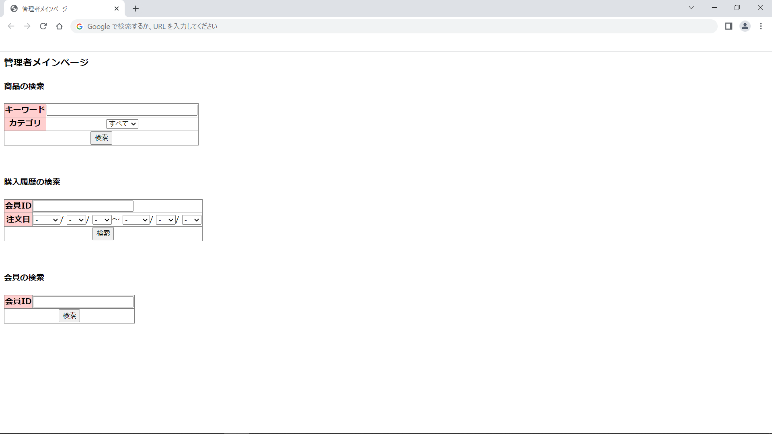

画面レイアウト図 |  | 業務 | 管理 |  | 機能 |  | 会員管理 | 作成者 | 幕張 太郎 | 作成日 | YYYY/MM/DD
 |  |  |  |  |  |  |  | 修正者 |  | 修正日

画面名 | 会員検索結果画面 |  |  | 画面ID |  | userSearch

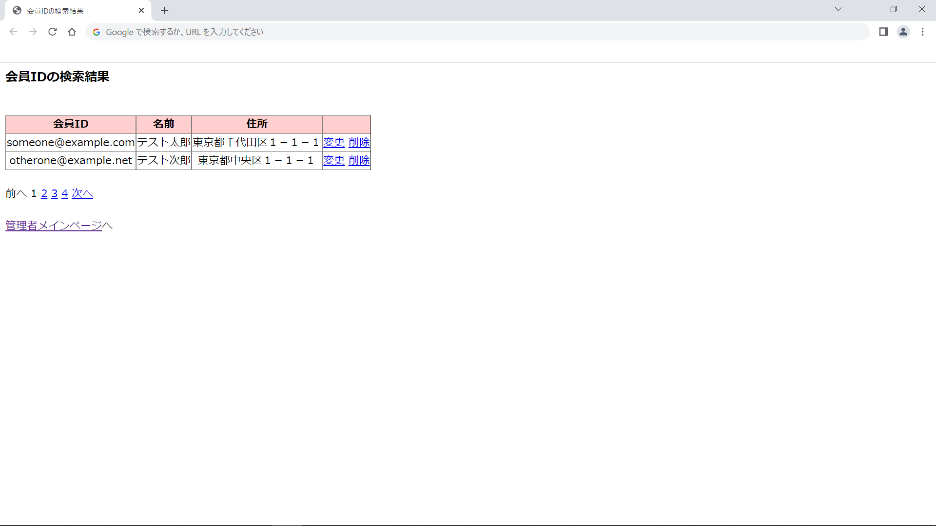

画面レイアウト図 |  | 業務 | 管理 |  | 機能 |  | 会員管理 | 作成者 | 幕張 太郎 | 作成日 | YYYY/MM/DD
 |  |  |  |  |  |  |  | 修正者 |  | 修正日

画面名 | 会員変更情報入力画面 |  |  | 画面ID |  | adminUpdateUser

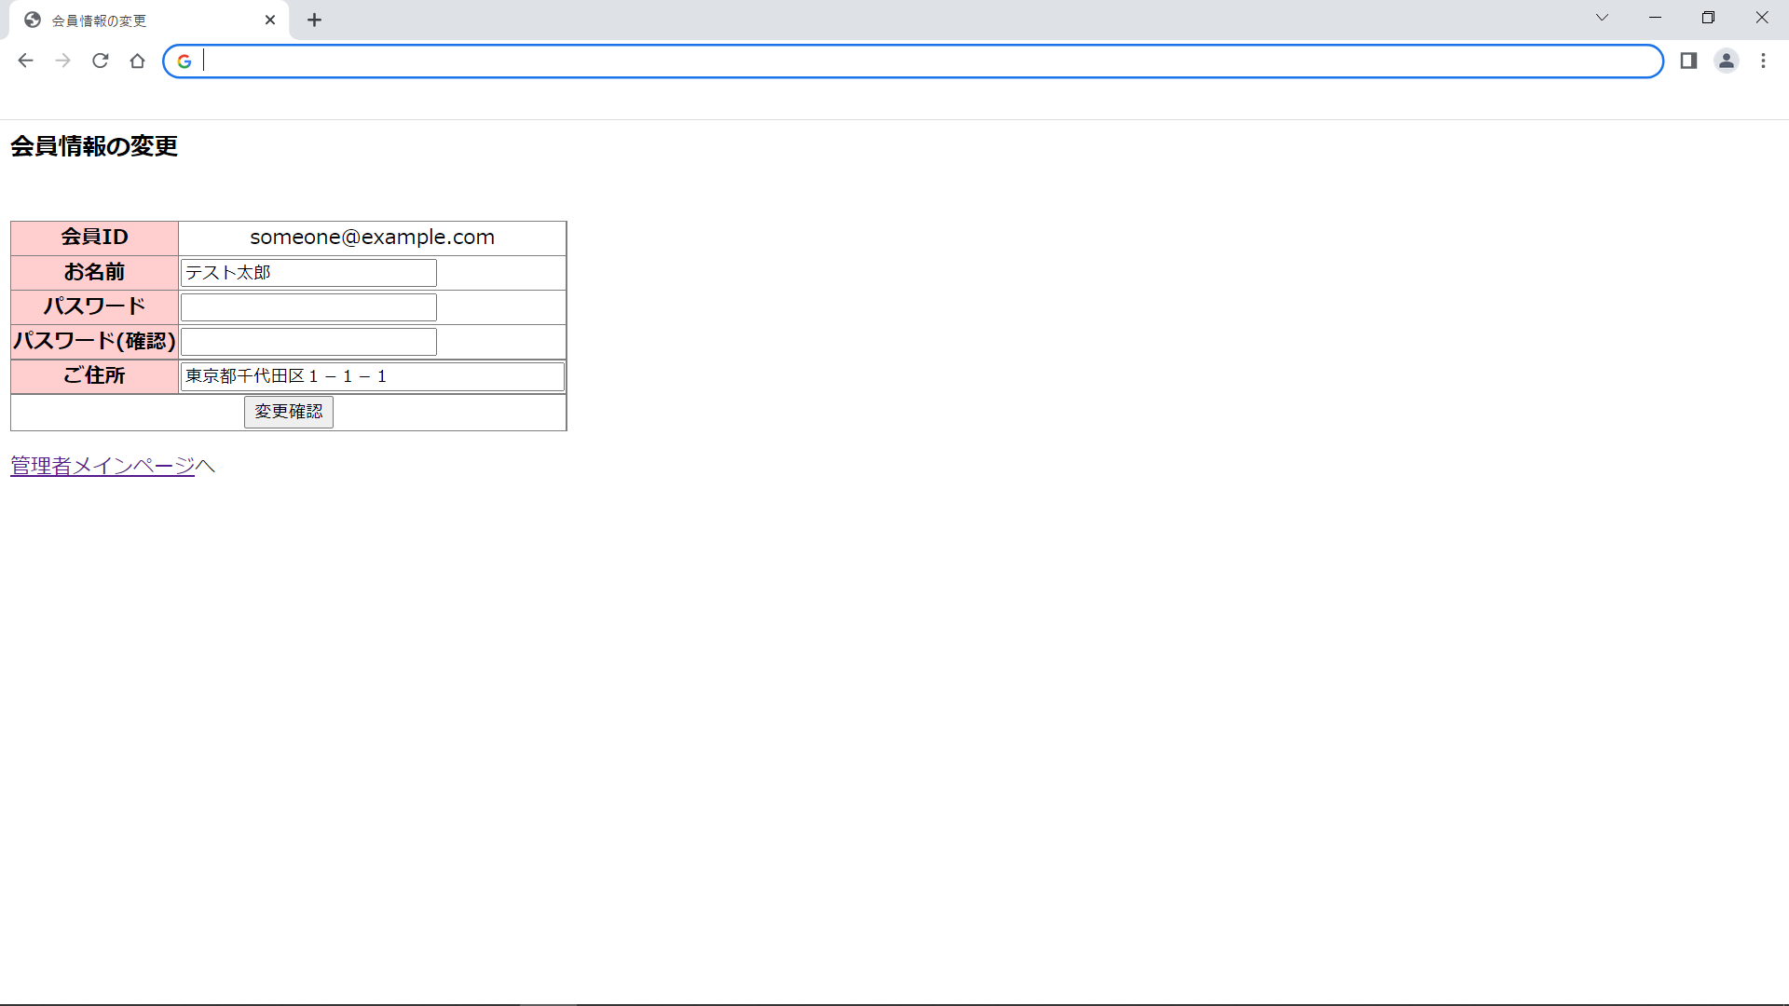

画面レイアウト図 |  | 業務 | 管理 |  | 機能 |  | 会員管理 | 作成者 | 幕張 太郎 | 作成日 | YYYY/MM/DD
 |  |  |  |  |  |  |  | 修正者 |  | 修正日

画面名 | 会員変更確認画面 |  |  | 画面ID |  | adminUpdateUserConfirm



画面レイアウト図 |  | 業務 | 管理 |  | 機能 |  | 会員管理 | 作成者 | 幕張 太郎 | 作成日 | YYYY/MM/DD
 |  |  |  |  |  |  |  | 修正者 |  | 修正日

画面名 | 会員変更完了画面 |  |  | 画面ID |  | adminUpdateUserCommit



画面レイアウト図 |  | 業務 | 管理 |  | 機能 |  | 会員管理 | 作成者 | 幕張 太郎 | 作成日 | YYYY/MM/DD
 |  |  |  |  |  |  |  | 修正者 |  | 修正日

画面名 | 会員削除確認画面 |  |  | 画面ID |  | adminDeleteUserConfirm



画面レイアウト図 |  | 業務 | 管理 |  | 機能 |  | 会員管理 | 作成者 | 幕張 太郎 | 作成日 | YYYY/MM/DD
 |  |  |  |  |  |  |  | 修正者 |  | 修正日

画面名 | 会員削除完了画面 |  |  | 画面ID |  | adminDeleteUserCommit

